Problema 1
Modelo MM1 |  | Opción 1: Contratar Ayuda |  | Opción 2: Comprar otra caja (MM2)
Costo: | $90.00 | Costo: | $120.00 | Costo: | $180.00 | Diccionario de Terminos
Lambda | 24.0000 | Lambda | 24.0000 | Lambda | 24.0000 | Lambda: Clientes por hora
miu_y | 30.0000 | miu_y | 40.0000 | miu_y | 30.0000 | miu_y: Tiempo de atención por cliente (Nota: Respetar unidades de tiempo con Lambda)
Rho = lambda/miu_y | 0.8000 | Rho = lambda/miu_y | 0.6000 | Rho = lambda/miu_y | 0.8000
Po = 1-Rho | 0.2000 | Po = 1-Rho | 0.4000 | Po = (2-Rho)/(2+Rho) | 0.4286 | Po: Probabilidad de que haya 0 clientes
L = Rho/(1-Rho) | 4.0000 | L = Rho/(1-Rho) | 1.5000 | L = 4*Rho/(4-Rho^2) | 0.9524 | L: En promedio habrá "L" clientes en el servicio
Lq = Rho^2/(1-Rho) | 3.2000 | Lq = Rho^2/(1-Rho) | 0.9000 | Lq = L-Rho | 0.1524 | Lq: De los "L", habrá "Lq" en fila
La = L - Lq | 0.8000 | La = L - Lq | 0.6000 | La = L - Lq | 0.8000 | La: De los "L", habrá "La" siendo atentidos
W= L/Lambda (minutos) | 10.0000 | W= L/Lambda (minutos) | 3.7500 | W= L/Lambda (minutos) | 2.3810 | W: Tiempo en que pasa una persona en servicio
Wq = Lq/Lambda | 8.0000 | Wq = Lq/Lambda | 2.2500 | Wq = Lq/Lambda | 0.3810 | Wq: Tiempo que pasa una persona en la fila
Wa = W - Wa | 2.0000 | Wa = W - Wa | 1.5000 | Wa = W - Wa | 2.0000 | Wa: Tiempo que pasa una persona siendo atendido (Nota: Wa = Miu)

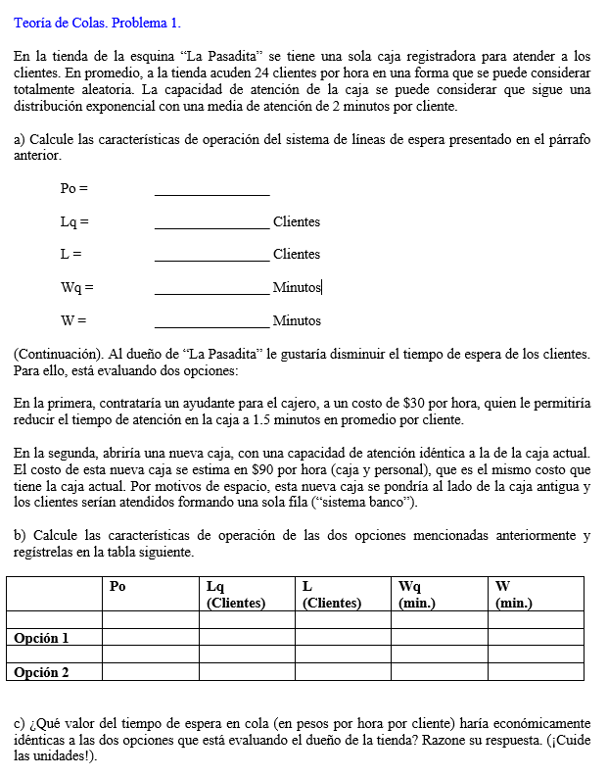
Costo de Espera del cliente
X: $/hora/cliente
CostoOp1+Lq1*x = CostoOp2 + Lq2*x

Despejamos…
X = (CostoOp2 - CostoOp1)/(Lq1-Lq2)
$80.25
Valor de tiempo de espera que haría indiferente Op1 y Op2

Fórmulas Series.+
